Caso de Prueba
Id | Tipo | Nombre | Objetivo | Precondiciones | Datos de entrada | Nro | Paso | Resultado esperado | Resultado Obtenido | Prioridad | Estado del CP | Evidencia | Bug Relacionado
CP-LOGIN 1 | NEGATIVO | Acceso sin usuario ni contraseña | Verificar que el sistema no permita el acceso sin proporcionar usuario y contraseña. | La pagina esta funcionando y estamos en el area de inicio de sesion | No ingresar datos en los campos de nombre de usuario y contraseña | 1 | Ingresar a la URL: https://demo.guru99.com/test/newtours/index.p hp | El sistema debe mostrar un mensaje de error indicando que se deben proporcionar tanto el usuario como la contraseña para acceder al sistema. El sistema no debe permitir el acceso y permanecer en la página de inicio de sesión. | El sistema permite el acceso sin solicitar credenciales y muestra el escritorio principal del usuario, como si hubiera ingresado con éxito | Alta | Fallo | 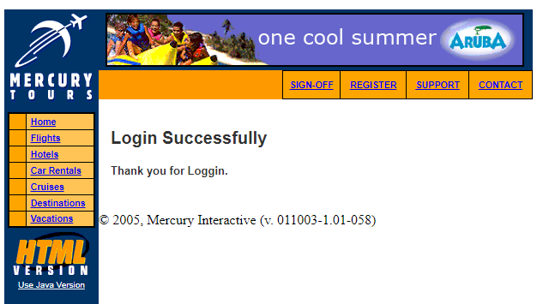 | Bug LOGIN - 01
 |  |  |  |  |  | 2 | En la pantalla de inicio de sesión, no ingrese ningún dato en los campos de usuario y contraseña.
 |  |  |  |  |  | 3 | Haga clic en el botón de inicio de sesión o presione la tecla 'Enter'.

CP-LOGIN 2 | NEGATIVO | Acceso sin nombre de usuario | Verificar que el sistema no permita el acceso sin proporcionar un nombre de usuario válido. | La pagina esta funcionando y estamos en el area de inicio de sesion | No ingresar datos en el campo de nombre de usuario, e ingresar la contraseña “1212” | 1 | Ingresar a la URL: https://demo.guru99.com/test/newtours/index.p hp | El sistema debe mostrar un mensaje de error indicando que se debe proporcionar un nombre de usuario válido para acceder al sistema. | El sistema permite el acceso sin solicitar un nombre de usuario valido, y muestra el inicio como si hubiera ingresado con éxito | Alta | Fallo | 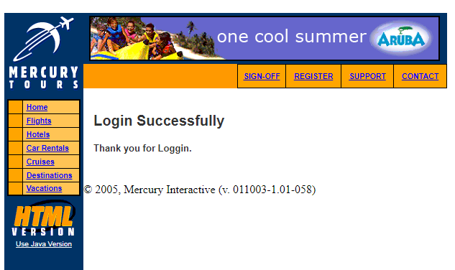 | Bug LOGIN - 02
 |  |  |  |  |  | 2 | En la pantalla de inicio de sesión, no ingrese ningún dato en los campos de usuario
 |  |  |  |  |  | 3 | Ingrese el dato “1212” en el campo contraseña
 |  |  |  |  |  | 4 | Haga clic en el botón de inicio de sesión o presione la tecla 'Enter'.

CP- CRUCEROS | POSITIVO | Acceso a LINK de cruceros | Verificar que los enlaces de cruceros redirigen correctamente a las páginas específicas de información de cada crucero | La pagina esta funcionando y estamos en el area de inicio de sesion |  | 1 | Ingresar a la URL: https://demo.guru99.com/test/newtours/index.p hp | El enlace de crucero seleccionado debe redirigir al usuario a una página específica de información del crucero. La página de información del crucero debe contener detalles relevantes sobre el crucero seleccionado, como itinerario, precios, fechas disponibles, etc | Al seleccionar el enlace de crucero, el usuario es redirigido a la página de inicio o a una página incorrecta. La página mostrada no contiene la información del crucero seleccionado. | Media | Fallo | 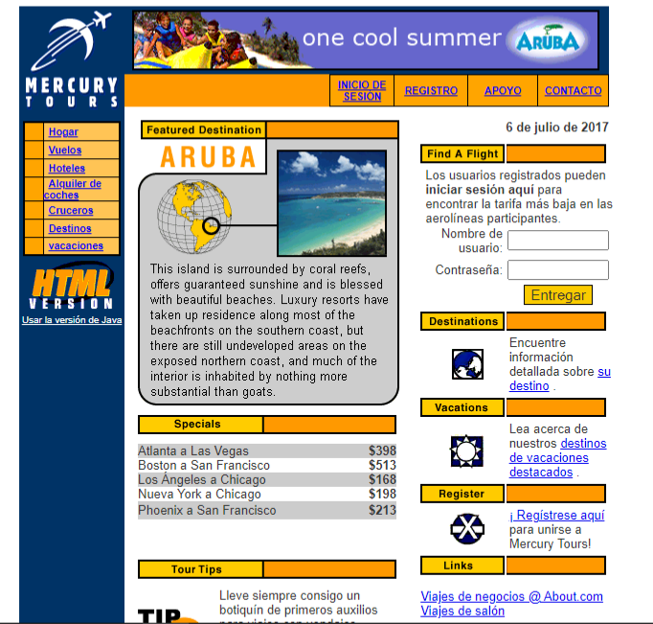 | Bug - Error al seleccionar 'Cruceros' 01

CP-FECHA DE VUELO 1 | POSITIVO | Mostrar días del mes de forma numerica del 1 al 31 | Verificar que los días del mes se muestren numéricamente en el buscador de vuelos. | La url esta activa y nos encontramos en el buscador de vuelos | Hacer click en la lista de días del mes | 1 | Ingresar a la URL: https://demo.guru99.com/test/newtours/index.p hp | Cuando se despliega la lista de días en el buscador de vuelos, deberían aparecer los números de los días válidos en el orden correcto, del 01 al 31. | Al desplegar la lista de días en el buscador de vuelos, se observa que hay un dato inválido o mal escrito en la lista . El dato invalido es “dieciséis” y no “16” | Baja | Fallo | 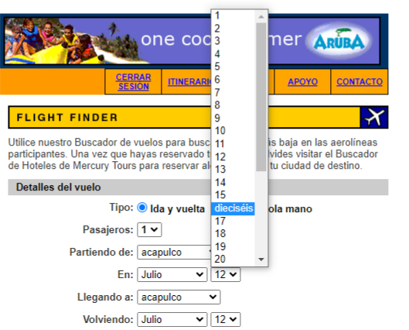 | Bug - Dato inválido en fecha de vuelo 02
 |  |  |  |  |  | 2 | Acceder a la seleccion de vuelos
 |  |  |  |  |  | 3 | Selecciona el origen y el destino para el vuelo.
 |  |  |  |  |  | 4 | En la sección de fechas, haz clic en el campo de días para desplegar la lista de días disponibles

CP- LOGOTIPO EMPRESA | POSITIVO | Visualizacion de logo de le empresa en el margen superior izquierdo | Verificar que el logo de la empresa se muestre correctamente | Que la URL este activa y tener coneccion a internet |  | 1 | Ingresar a la URL: https://demo.guru99.com/test/newtours/index.p hp | El logo de la empresa debe estar visible en el margen superior izquierdo de la página. El logo debe ser legible y reconocible. El logo no debe superponerse con otros elementos de la página. El logo debe mantenerse en su posición incluso si se desplaza la página hacia abajo o hacia arriba. | Se muestra el logo de la empresa en el margen superior izquierdo de la página. El logo es legible y se reconoce claramente. El logo no se superpone con otros elementos de la página. El logo permanece en su posición incluso si se desplaza la página hacia abajo o hacia arriba. | Media | Paso
 |  |  |  |  |  | 2 | visualizar el margen superior izquierdo

CP-REGISTRO 1 | POSITIVO | Selección del enlace de registro | Verificar que el enlace de registro en la página está funcionando correctamente y redirige al formulario de registro. | Que la URL este activa y tener coneccion a internet |  | 1 | Ingresar a la URL: https://demo.guru99.com/test/newtours/index.p hp | El enlace de registro debe ser visible y reconocible. Al hacer clic en el enlace de registro, se debe redirigir al usuario al formulario de registro. El formulario de registro debe ser accesible y funcional. | Se encuentra el enlace de registro en la página. Al hacer clic en el enlace de registro, el usuario es redirigido al formulario de registro. El formulario de registro es accesible y funcional, permitiendo a los usuarios completar el proceso de registro correctamente. | media | paso | 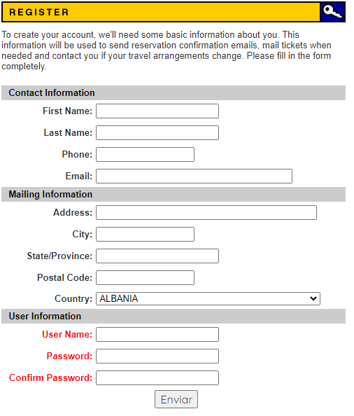
 |  |  |  |  |  | 2 | localizar el link de registro y hacer click

CP-LOGIN 3 | NEGATIVO | Acceso sin contraseña | Al intentar iniciar sesión, se puede acceder al sistema sin proporcionar una contraseña | No ingresar datos en el campo de contraseña | ingresar el usuario “1111" | 1 | Ingresar a la URL: https://demo.guru99.com/test/newtours/index.p hp | El sistema no debería permitir el inicio de sesión y debería mostrar un mensaje de error indicando que el campo contraseña es obligatorio | El sistema permite el acceso sin solicitar una contraseña, y muestra el inicio como si hubiera ingresado con éxito | Alta | Fallo |  | Bug LOGIN -03
 |  |  |  |  |  | 2 | En la pantalla de inicio de sesión, no ingrese ningún dato en los campos de contraseña
 |  |  |  |  |  | 3 | Ingrese el dato “1111” en el campo nombre de usuario
 |  |  |  |  |  | 4 | Haga clic en el botón de inicio de sesión o presione la tecla 'Enter'.
CP-FECHA DE VUELO 2 | POSITIVO | Visualización de meses en la sección de vuelos | Verificar que los meses se muestran correctamente en la sección de vuelos. De enero a diciembre | Que la URL este activa y tener coneccion a internet |  | 1 | Ingresar a la URL: https://demo.guru99.com/test/newtours/index.p hp | Cuando se despliega la lista de meses en el buscador de vuelos, deberían aparecer los nombres de los meses válidos en el orden correcto, de enero a diciembre. | Al desplegar la lista de meses en el buscador de vuelos, se observa que hay un dato inválido o incorrecto en la lista El dato invalido es “puede” | Baja | Fallo | 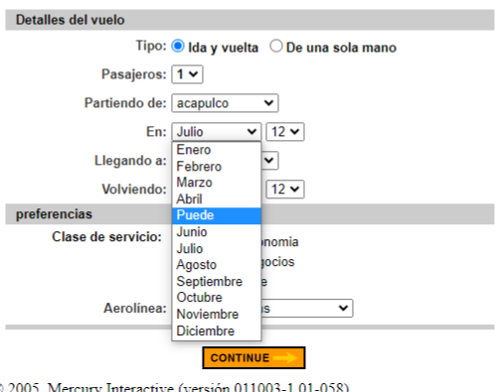 | Bug - Dato inválido en fecha de vuelo 01
 |  |  |  |  |  | 2 | Accede a la sección de búsqueda de vuelos
 |  |  |  |  |  | 3 | Selecciona el origen y el destino para el vuelo.
 |  |  |  |  |  | 4 | En la sección de fechas, haz clic en el campo del mes para desplegar la lista de meses disponibles.
CP-REGISTRO 2 | NEGATIVO | Registro con email invalido | Verificar si se puede registrarse como nuevo usuario sin proporcionar un email válido. | El formulario de registro se encuentra disponible y listo para ser completado. El usuario está intentando crear una cuenta nueva proporcionando la información requerida, e ingresando un email invalido | dirección de email que no cumpla con el formato válido (por ejemplo, "nombre.com" en lugar de "nombre@gmail.com"). | 1 | Ingresar a la URL: https://demo.guru99.com/test/newtours/index.p hp | La aplicación debe mostrar un mensaje de error indicando que se debe proporcionar un email válido para completar el registro. El registro no debe ser aceptado ni procesado si el email no es válido. | Se permite crear la cuenta a pesar de no haber proporcionado un email válido. | Alta | Fallo |  | Bug – Registro de usuario 01
 |  |  |  |  |  | 2 | Ingresa el nombre, contraseña y otros datos requeridos.
 |  |  |  |  |  | 3 | En el campo de email, ingresa una dirección de email que no cumpla con el formato válido
 |  |  |  |  |  | 4 | Completa el proceso de registro y verifica que se ha creado la cuenta a pesar de no haber proporcionado un email válido.
CP-REGISTRO 3 | NEGATIVO | Registro sin proporcionar datos esenciales | Verificar que la aplicación no permita crear una cuenta de usuario sin proporcionar datos esenciales, como nombre de usuario, contraseña y email válido, durante el proceso de registro. | Que la URL este activa y tener coneccion a internet | No ingresar ningun dato escencial del formulario, salvo el pais de residencia | 1 | Ingresar a la URL: https://demo.guru99.com/test/newtours/index.p hp | La aplicación debe mostrar mensajes de error indicando que los campos de nombre de usuario, contraseña y email son obligatorios y deben ser proporcionados para completar el registro. El registro no debe ser aceptado ni procesado si no se proporcionan los datos esenciales. | El sistema permite crear una cuenta sin proporcionar ningún dato más que el país de residencia, lo que representa una vulnerabilidad de seguridad y una deficiencia en el proceso de registro | Alta | Fallo | 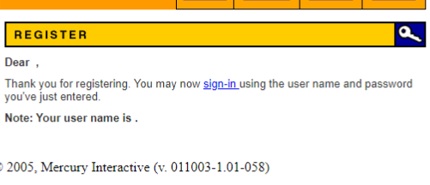 | Bug – Registro de usuario 02
 |  |  |  |  |  | 2 | Acceder a la página de registro en la aplicación.
 |  |  |  |  |  | 3 | Ingresar el país de residencia en el campo correspondiente.
 |  |  |  |  |  | 4 | Enviar el formulario de registro sin completar ningún otro dato obligatorio.

